利用ガイド
gkill 利用ガイド
 |  |  |  |  |  | 最終更新日時：2025/11/15 15:45
 |  |  |  |  |  | 最終更新者：mt3hr
記録の開始
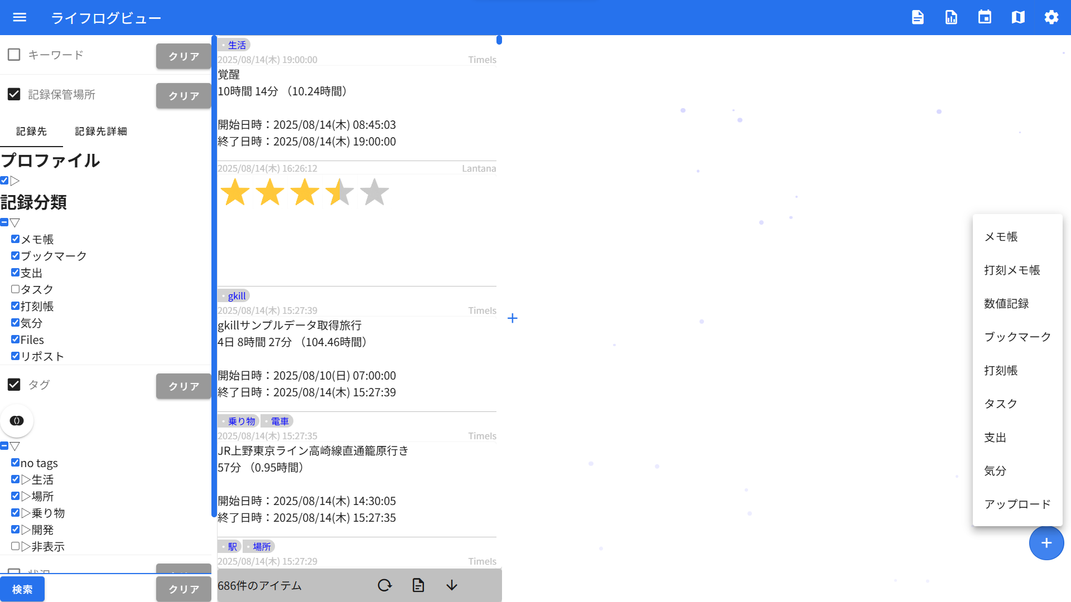
 | 「Enter」キー
 |  | メモ帳を起動

 | 「+」ボタンを長押し
 |  | メモ帳を起動

 | 「+」ボタンをクリック
 |  | 各種記録メニュー

メモ帳
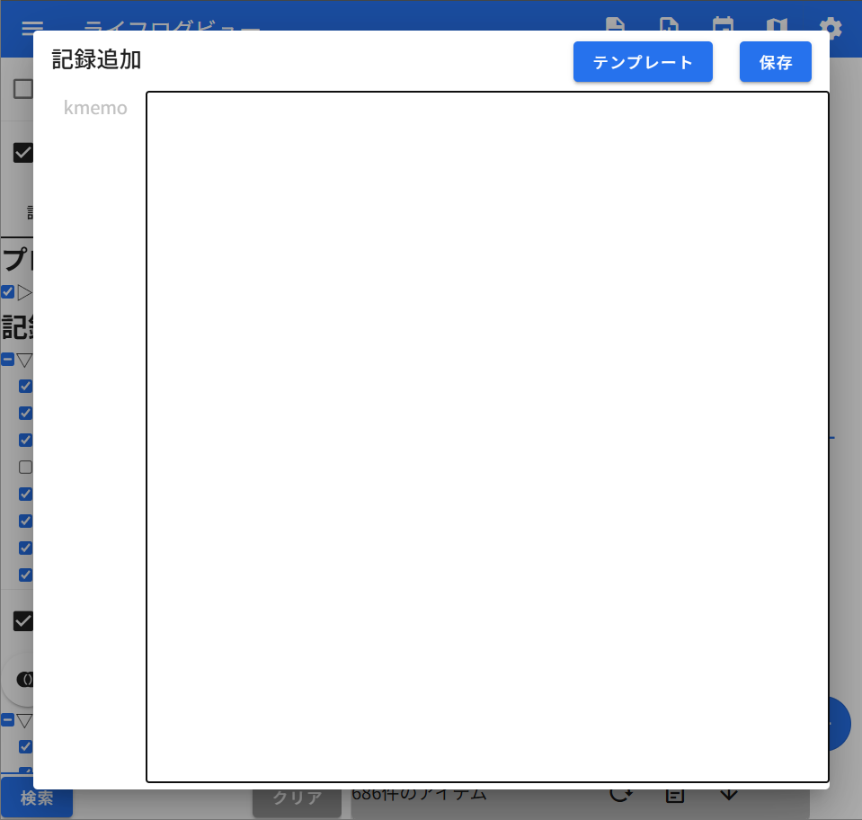
 | メモを入力できます。

 | 「保存」ボタン、
 | もしくは、末尾に「！」を入力の後「Enter」キーで
 | 内容を保存します。

 | メモ以外の形式の記録も、ここから記録できます。
 | 詳細は↓のほうに記載します。

他の記録形式
数値記録 |  |  |  | 打刻帳 | タスク
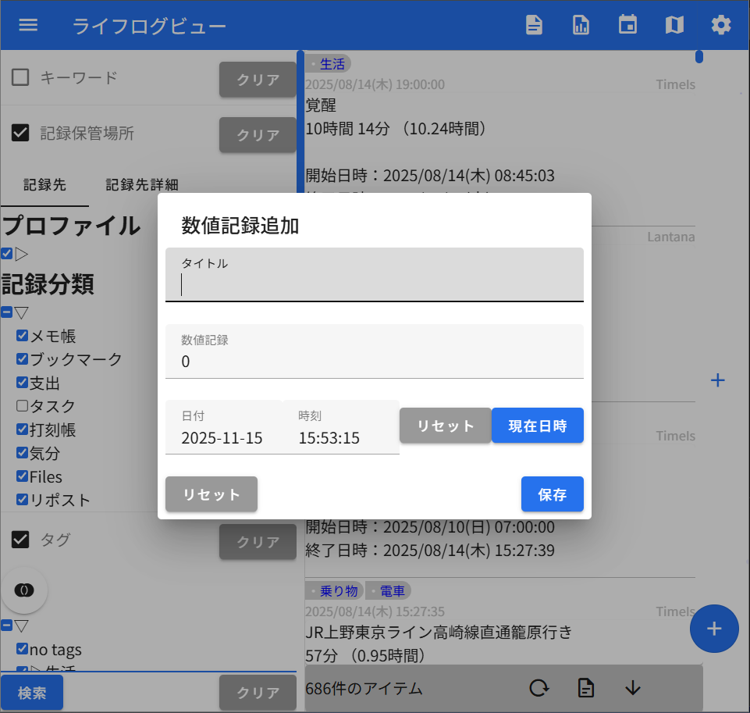
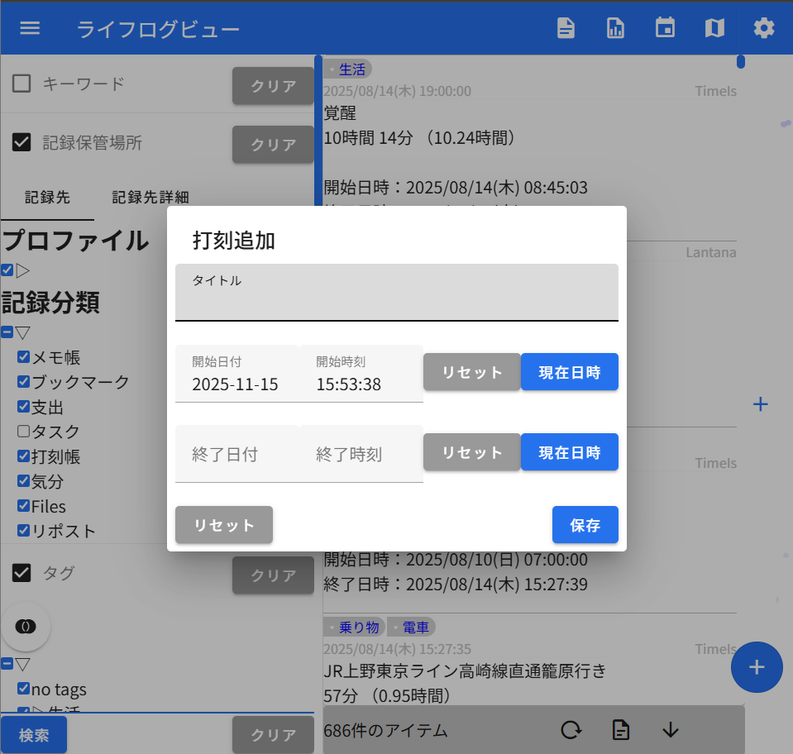
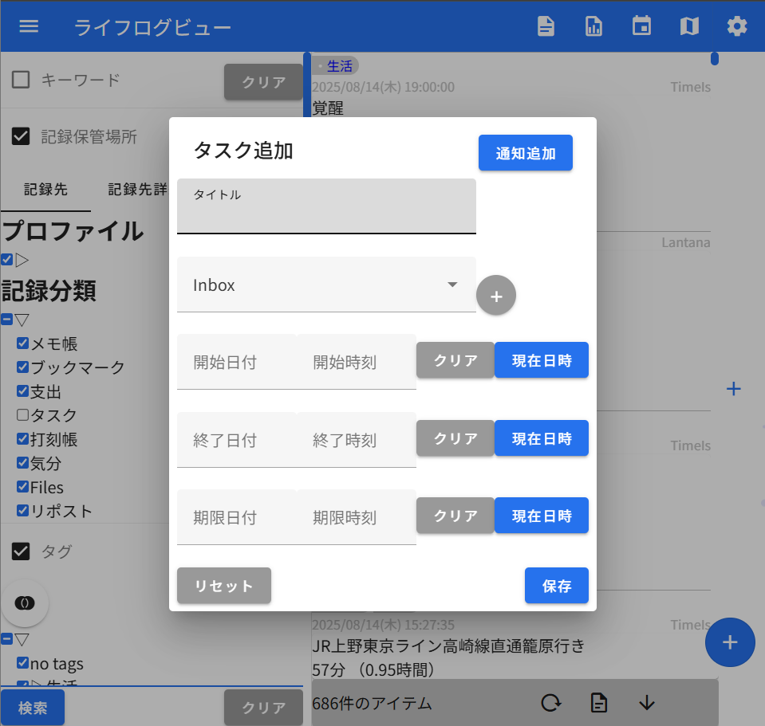

支出 |  |  |  | 気分 | ファイル
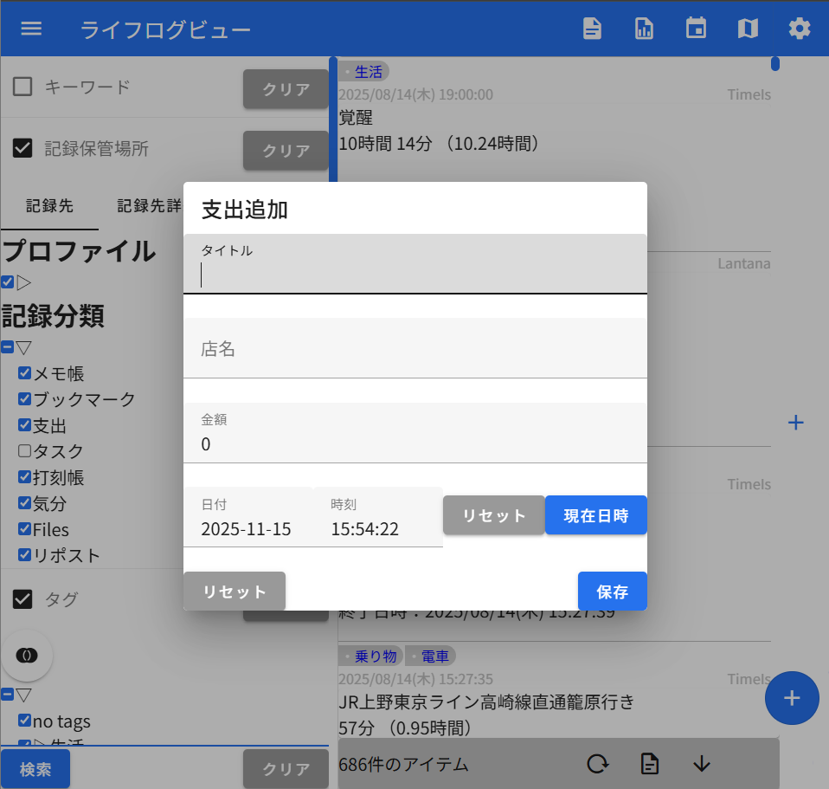
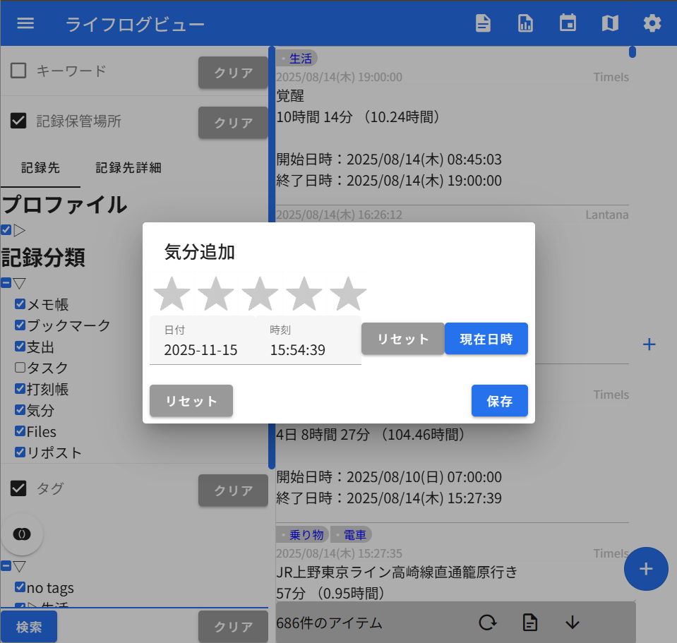
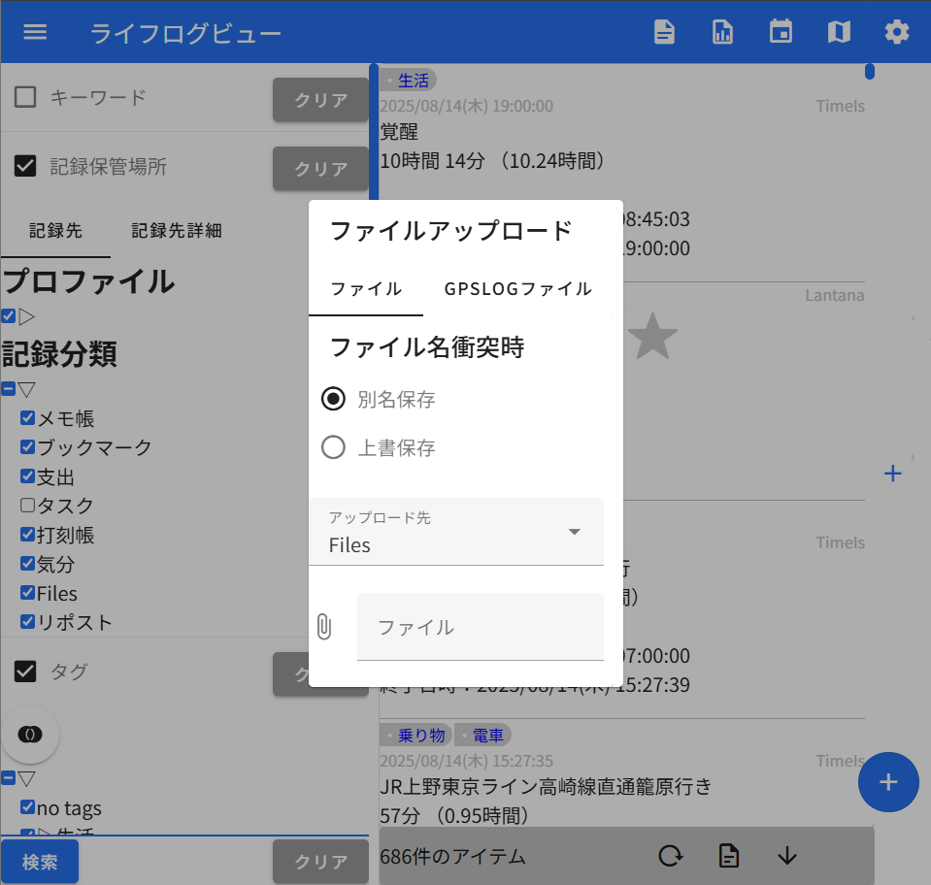

記録の閲覧・検索
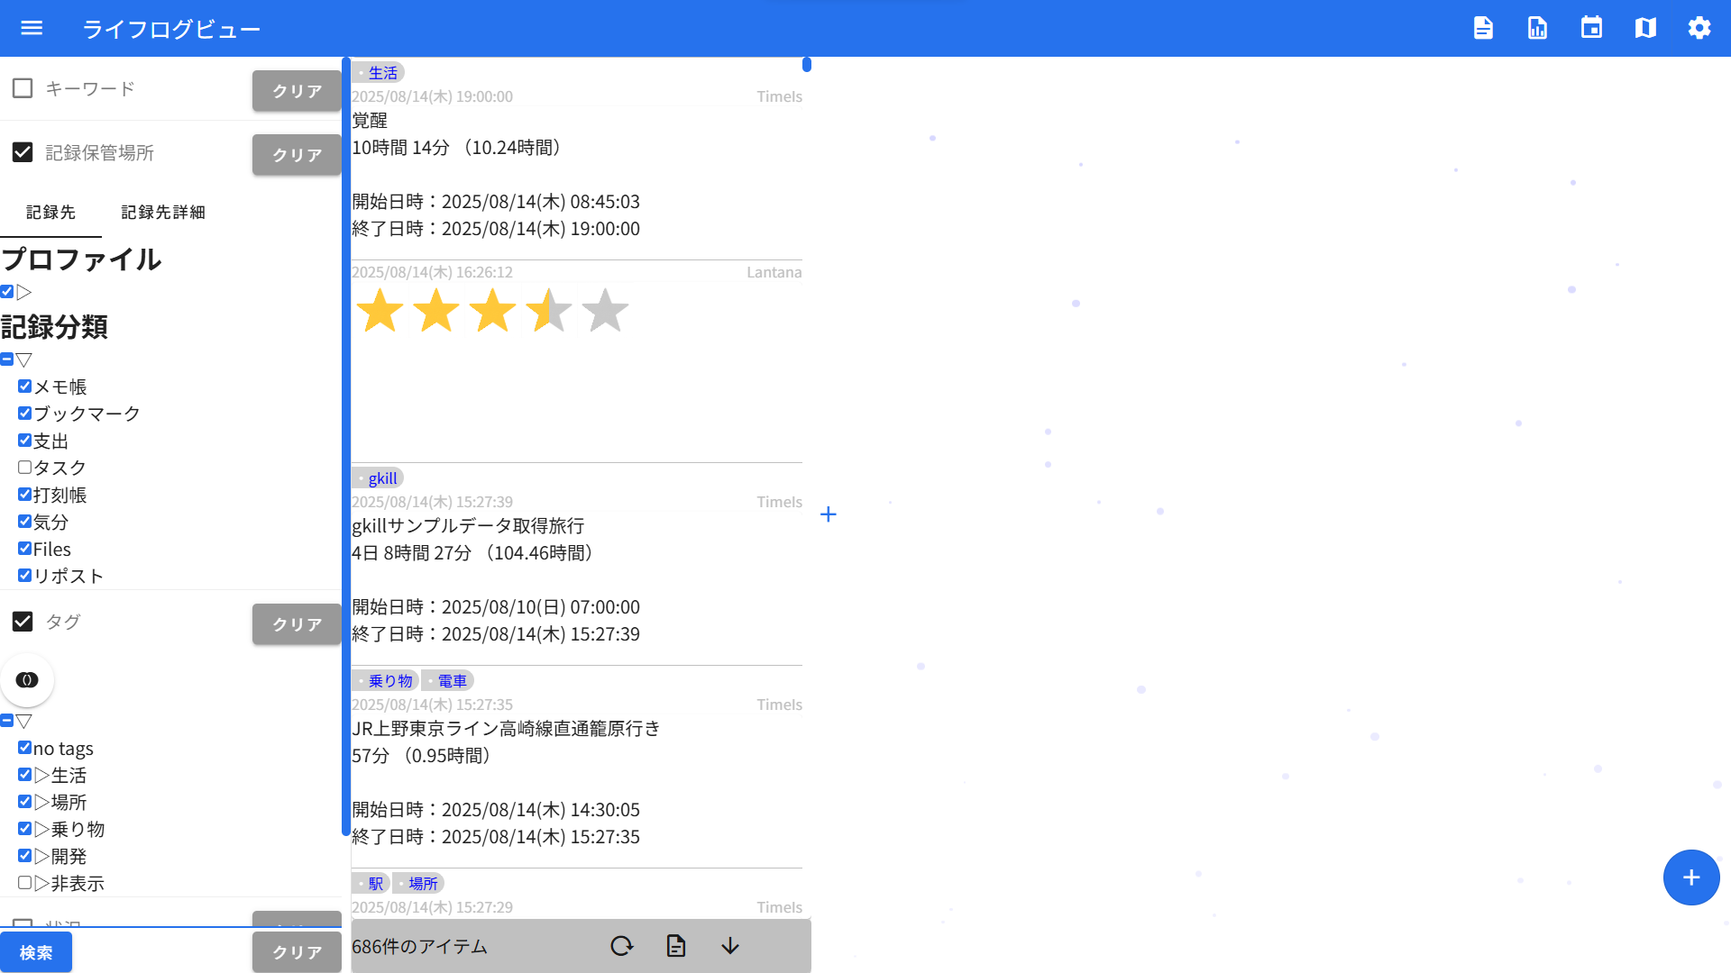
「検索」ボタンを押すと、
画面左部の条件で検索できます。

「＋」ボタンを押すと、
検索結果列が増えます。
これは「×」ボタンで閉じれます。

「＋」ボタンはなににつかうの？
一例として、「気分が良かったときの状況」を知れます。

①検索結果列を2つ用意します。

②左列では「気分」を検索、

③右列では、下部の「↓」ボタンを押して
「→」が表示されている状態にする。
（別列でクリックされたら、
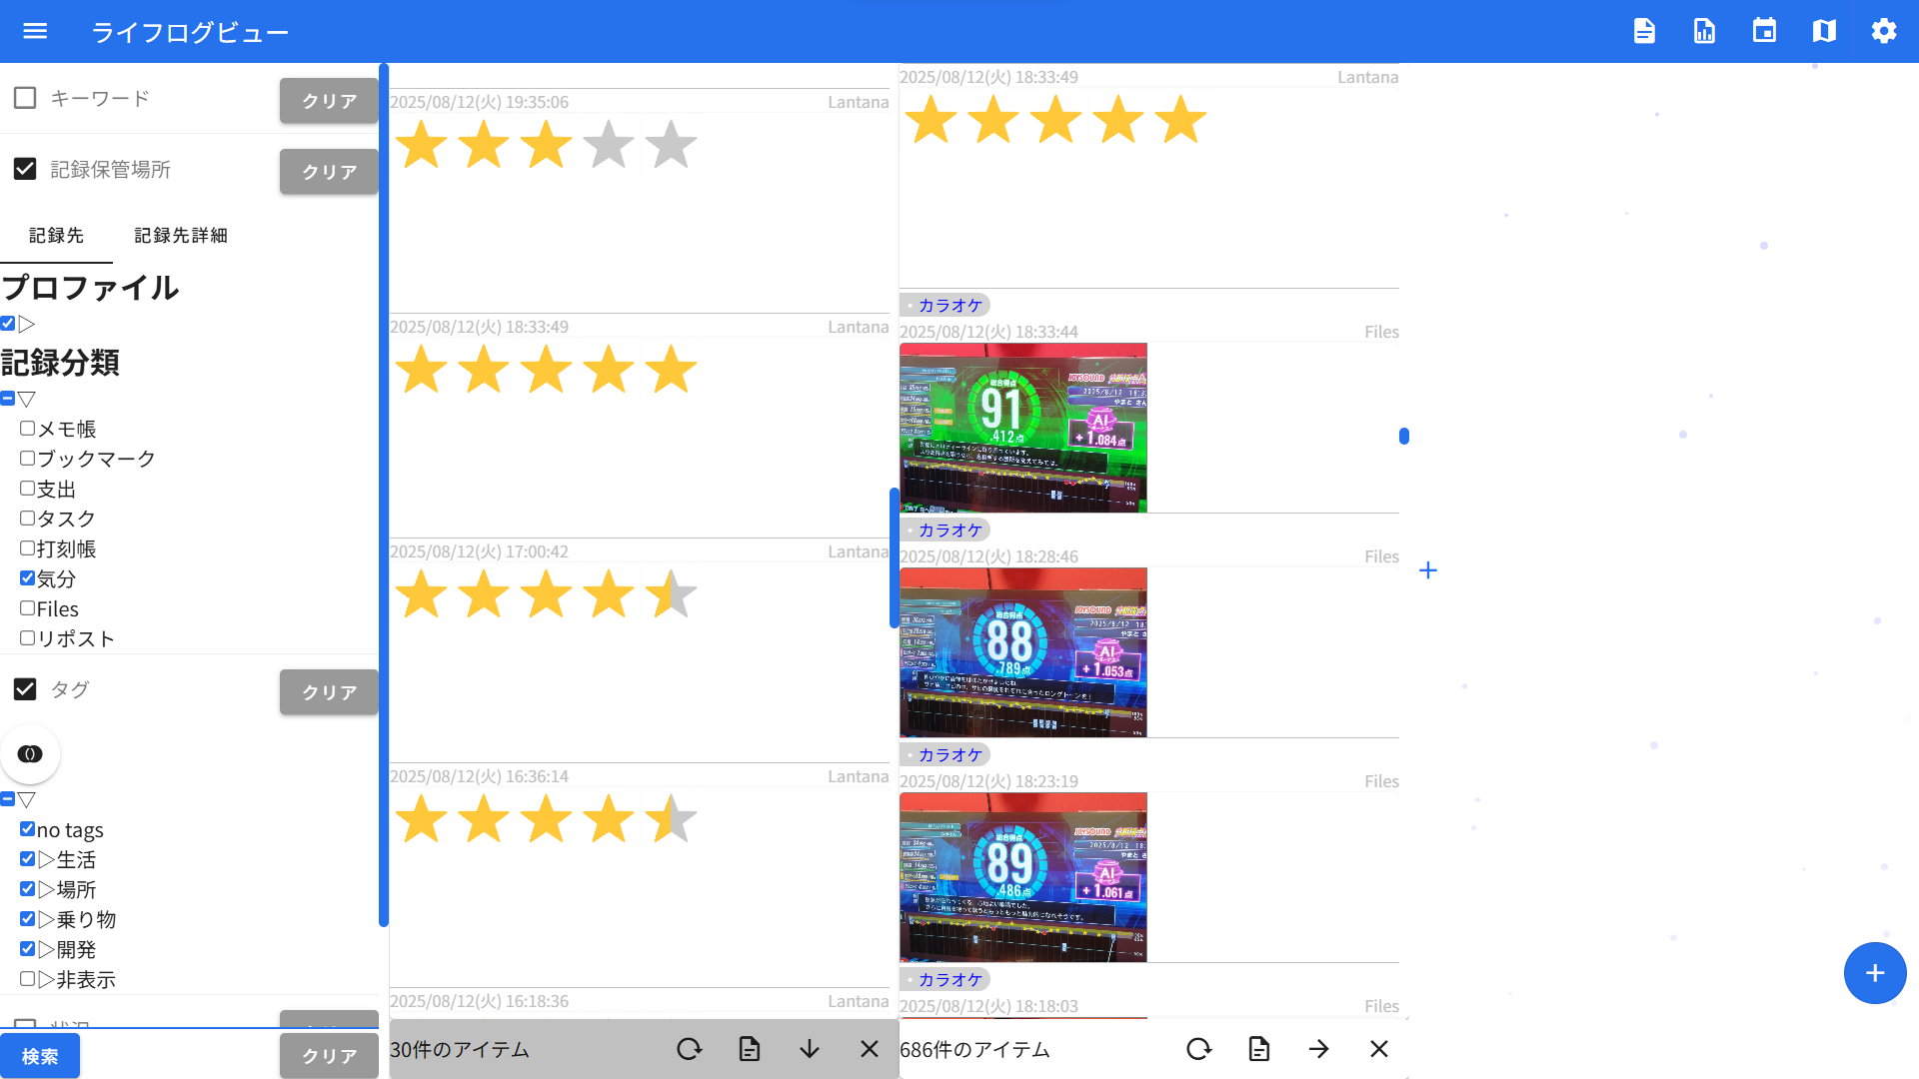
その日時までスクロールするようになります）

④左列で気分良さそうな情報を探し、クリックする

⑤右列が、クリックされた情報の位置までスクロールする

⑥右列をみて、なぜ気分が良かったのかを見れる

この場合、
「カラオケで90点超えが出て嬉しかったんだな」と考察できます。
記録から、その時の景色を想起することができます。

右上のボタンについて
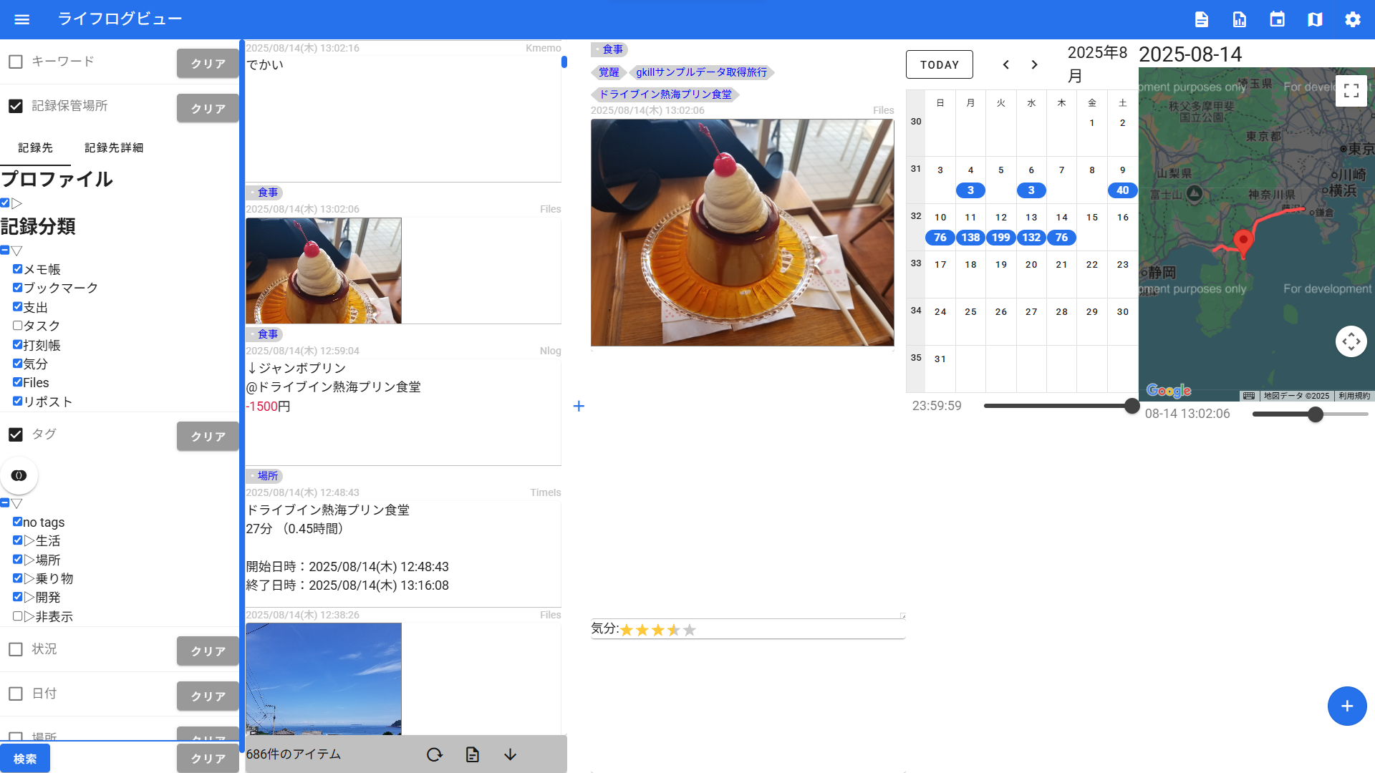

 |  |  | 情報詳細ビューの表示切り替え
 |  |  | 表示すると、
 |  |  | クリックされた情報の記録したときの状況をみれます。

 |  |  | 集計ビューの表示切り替え
 |  |  | 表示すると、検索結果の記録を集計して表示します
 |  |  | （設定からカスタム可能）

 |  |  | また、ダウンロードボタンを押下すると、
 |  |  | AI分析依頼要のデータのダウンロードが始まります。
 |  |  | AI依頼用のプロンプトは本資料の下部にあります。

 |  |  | 記録件数カレンダーの表示切り替え
 |  |  | 日毎の記録件数がわかります。
 |  |  | また、クリックするとその日までスクロールします。

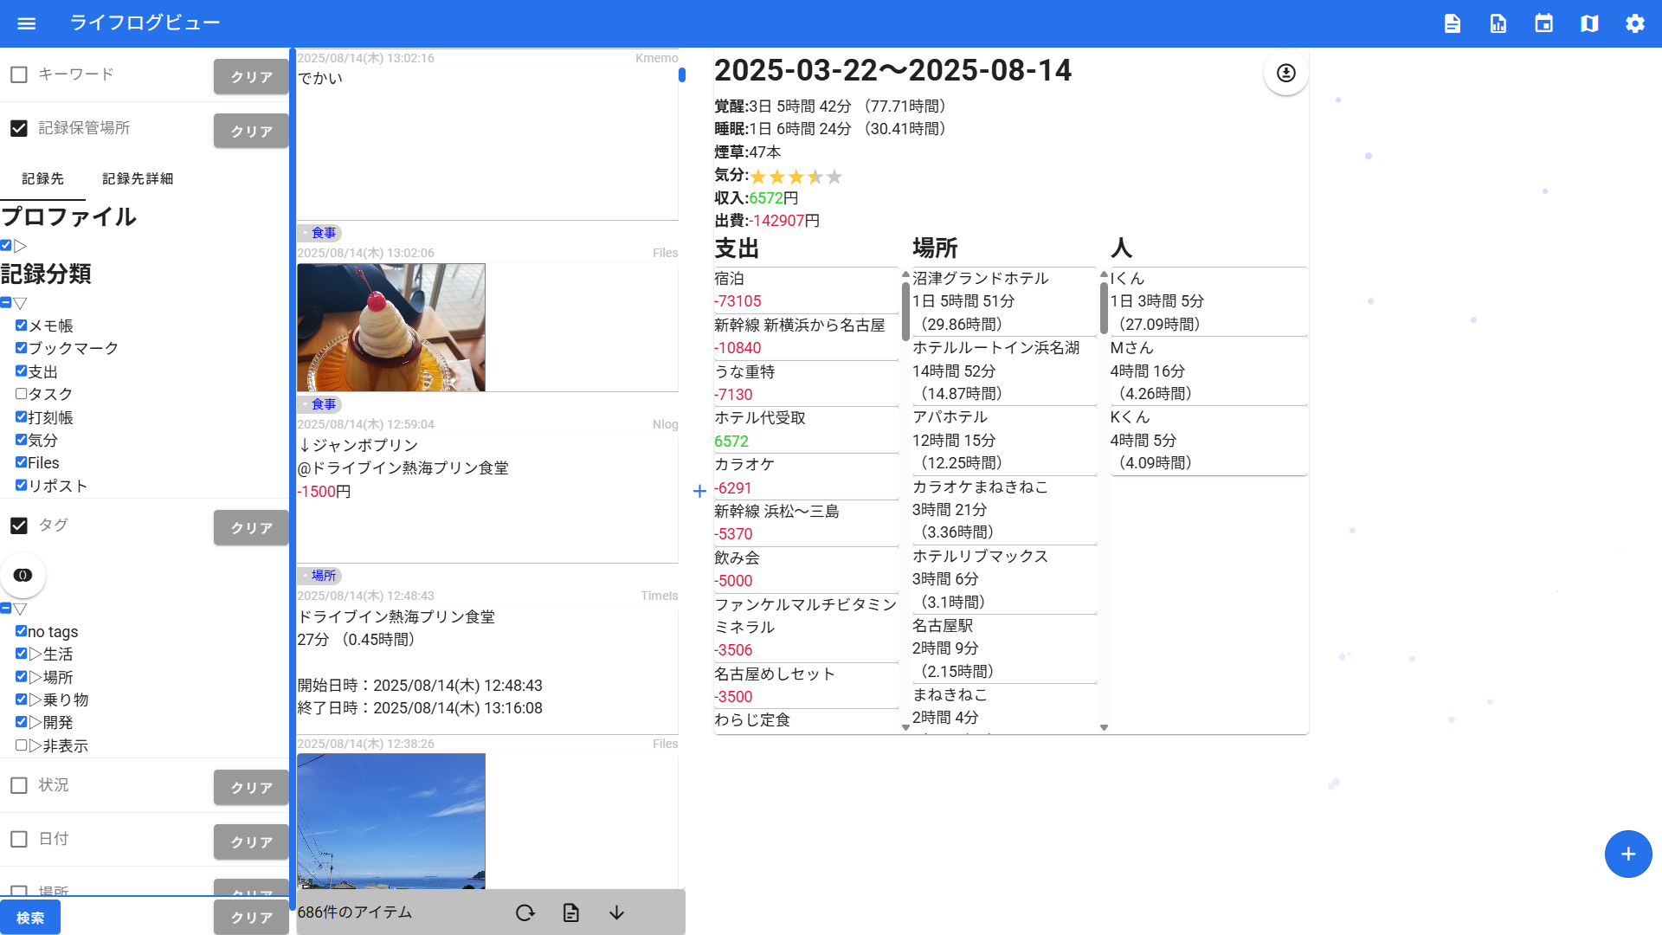
 |  |  | 地図の表示切り替え
 |  |  | どこで記録されたかがわかります。

 |  |  | 設定画面の起動
 |  |  | 各種設定するときに押してください。

編集と履歴、削除
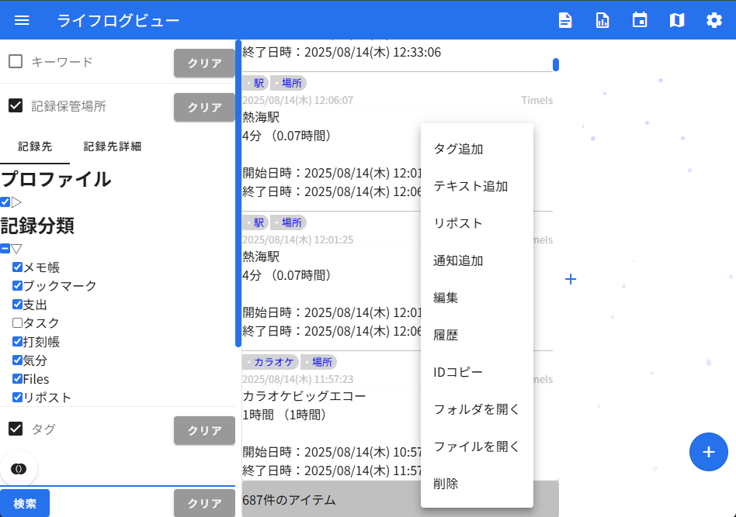
記録を右クリックでメニューが開きます。
「編集」メニューから編集ができます。
「履歴」メニューから、記録の更新履歴が確認できます。
「削除」メニューから、記録を削除できます。

タグとテキスト
記録を右クリックでメニューが開きます。
「タグ追加」からタグを、
「テキスト追加」からテキストを追加することができます。

タグは「タグ」の検索条件で絞り込みに使うことができます。
テキストは「キーワード」の検索条件で引っかかるようにできます。

他画面
画面名をクリックするとメニューが出ます
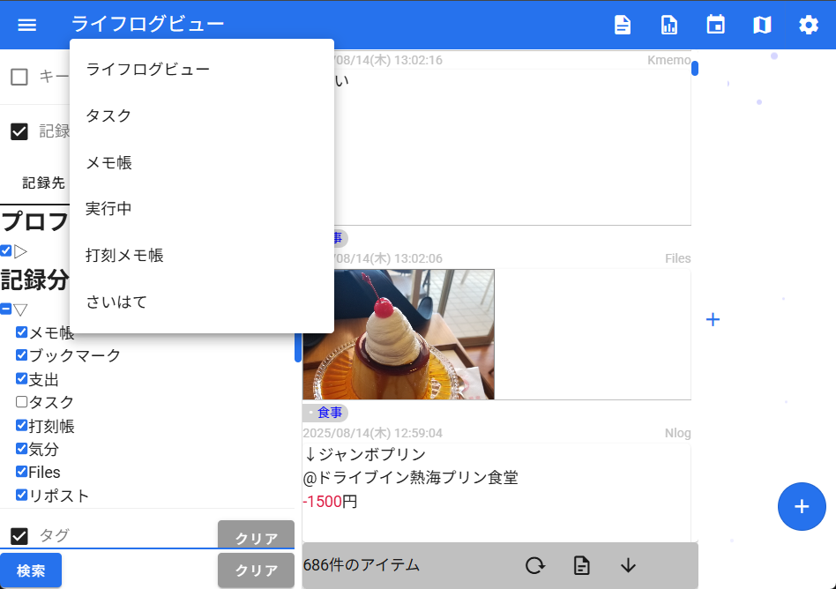

タスク画面 |  |  |  | メモ帳画面 | 実行中画面
タスクの管理に特化した画面 |  |  |  | メモに集中用の画面 | 現在の状況確認用画面。終了日時がない打刻のみ表示。
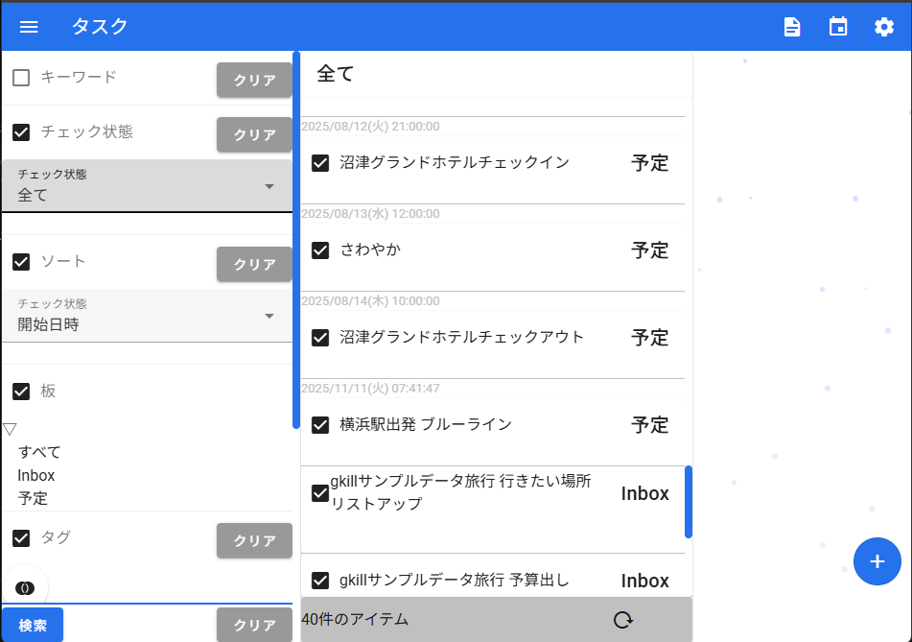
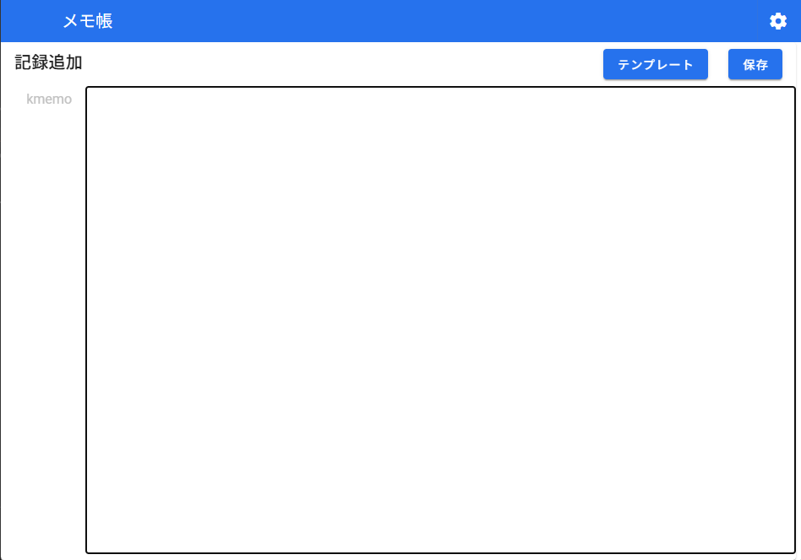
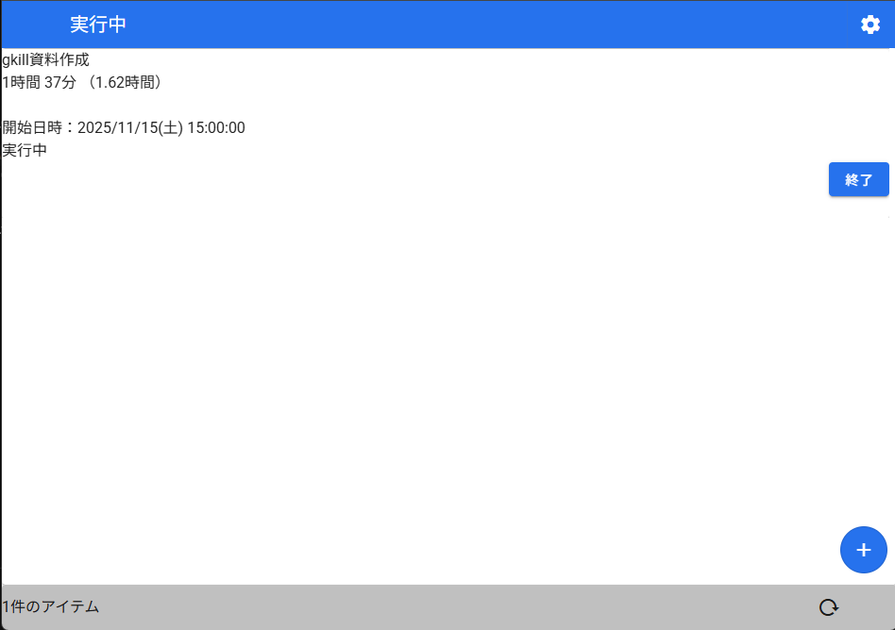

打刻メモ帳画面 |  |  |  | さいはて画面
状況確認と情報記録用の画面。 |  |  |  | 記録だけできる画面。スマホのロック画面から操作するケースを想定。別画面へのアクセスと閲覧を禁止。
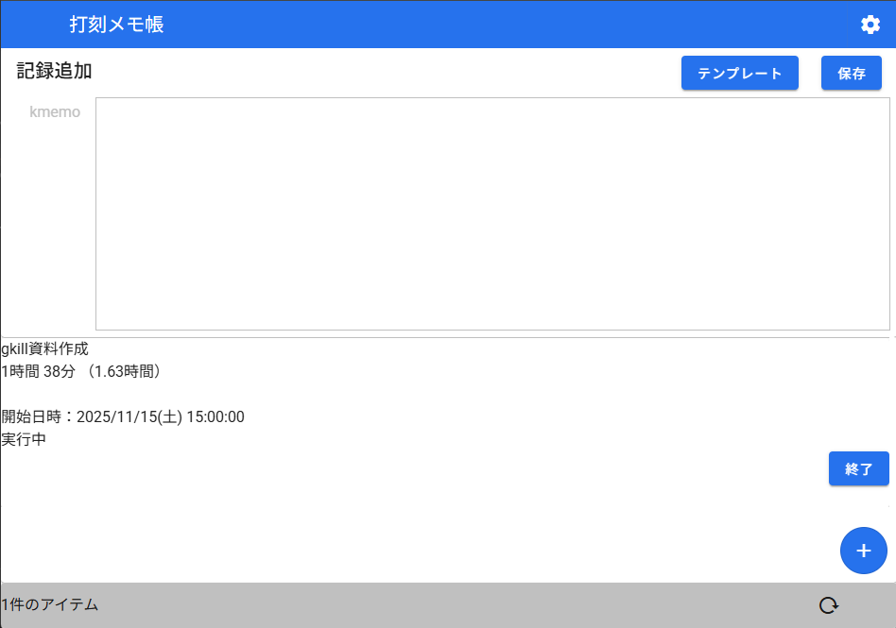
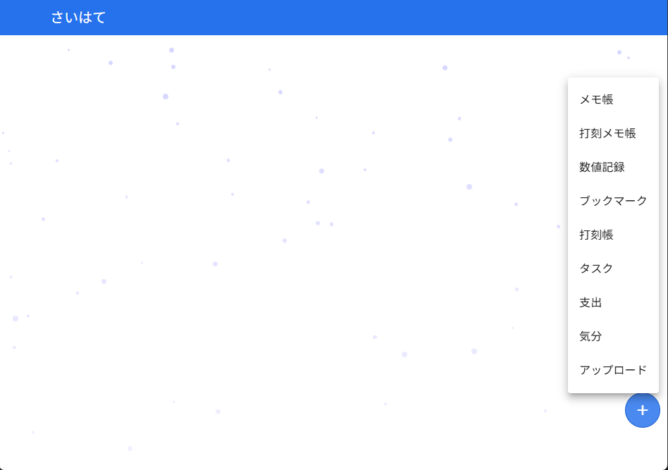

プロンプト例
ライフログデータを添付します。分析をお願いします。
添付するデータの型と依頼の内容を以下に示します。

【分析の目的】
★入力★

【各種データ型の定義】
※共通ルール1：historiesの長さが2以上ある場合、histories[0]以外のデータは無視して良い（更新前のデータであるため）
※共通ルール2：related_timeが実際の時間である（create_time, update_timeは実際にユーザが記録/更新したタイミングである）

・typed_kmemo：テキストメモ。contentに内容が入っています。
・typed_timeis：打刻情報。titleにタイトル、start_timeに開始日時、end_timeに終了日時が入っています。
・typed_idf_kyou：ファイル。（ファイル内容は添付しないので捜査対象外としてください）
・typed_nlog：支出情報。titleに商品名、shopに店名、amountに金額が入っています。（金額に関して、出費は負の値、収入は正の値で表現。日本円です。）
・typed_urlog：ブックマーク。titleにページ名、urlにページURLが入っています。
・typed_kc：汎用数値記録。titleにタイトル、num_valueに実数が入っています。（単位情報は記録なしです）
・typed_mi：タスク情報。titleにタイトル、estimate_start_timeに予定開始日時、estimate_end_timeに予定終了日時、limit_timeに期日、is_checkedにチェック済みであるかどうかが入っています。
・typed_lantana：気分値記録。moodに気分値が記録されています。（最小値は0、最大値は10、大きいほど気分がよいものとします）
・typed_git_commit_log：Gitのコミットログ。commit_messageにコミットメッセージ、additionに追加行数、deletionに削除行数が入っています。

【運用について】
タグ運用
★入力★

【出力フォーマット】
対象についての分析結果を、日本語の文書にて詳細にお願いします。

